Thông tin hoạt động mùa 7
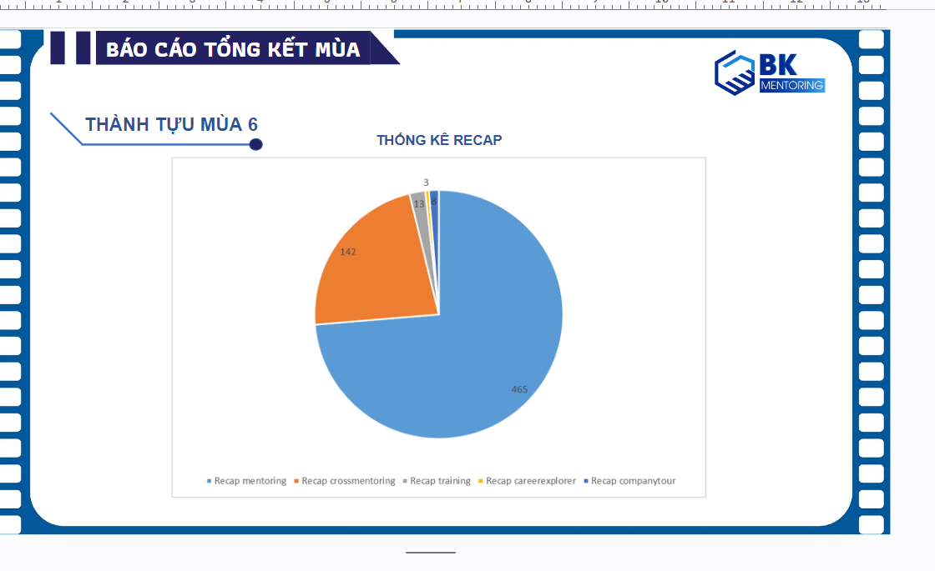
STT | Thông tin | Số lượng mùa 7 | Số lượng mùa 6 | % tăng giảm | Ý nghĩa | Sources: | EOS6
1 | Mentor | 74 | 94 | -21.3% |  |  | Data Center
2 | Mentee | 106 | 169 | -37.3% |  | PIC | Minh Hoàn
3 | Mentoring | 206 | 470 | -126.2%
4 | Crossmentoring | 8 | 12 | -50.0%
5 | Training | 4 | 8 | -100.0%
6 | Company Visit | 4 | 2 | 100.0%
7 | Số bài Recap | 206 | 640 | -210.7%
8 | Business Link | 1 | 0 | 100.0%
9 | Lượt like & follow page | 5400 | 4700 | 13.0%
10 | Thành viên group fb | 1400 | 1200 | 50.0%
11 | Mentee đạt giấy chứng nhận | 41 | 46 | -13.0%
12 | Số sinh viên đăng ký tham gia hoạt động | 705
13 | Số sinh viên tham gia | 513
14 | Tỉ lệ drop(%) | 26.06%
15 | Mức độ lan tỏa | 95852
16 | Engagement | 3200

Số recap các hoạt động mùa 7
PIC | Kwan
STT | Hoạt động | Số lượng hoạt động | Tổng số recap của hoạt động
1 | Mentoring | 212 | 212
2 | Crossmentoring | 10 | 19
3 | Training | 4 | 7
4 | Buddy | 1 | 1
5 | Company tour | 4 | 13

Tổng số recap của hoạt động

Số recap qua các tháng
Dữ liệu từ link: | Link | PIC | Kwan
Thời gian | 2022-11-01 | 2022-12-01 | 2023-01-01 | 2023-02-01 | 2023-03-01 | 2023-04-01 | 2023-05-01 | 2023-06-01 | 2023-07-01 | 2023-08-01 | 2023-09-01 | Tổng
Số recap(Tổng) | 13 | 38 | 46 | 30 | 38 | 26 | 8 | 6 | 5 | 4 | 23 | 237
Số recap mentoring | 10 | 39 | 41 | 28 | 29 | 19 | 8 | 4 | 7 | 2 | 16 | 203

Thống kê recap

 |  |  |  |  |  | 13 | 38 | 46 | 30 | 38 | 26 | 8 | 6 | 5 | 4 | 23

 |  |  |  |  |  | 13
 |  |  |  |  |  | 38
 |  |  |  |  |  | 46
 |  |  |  |  |  | 30
 |  |  |  |  |  | 38
 |  |  |  |  |  | 26
 |  |  |  |  |  | 8
 |  |  |  |  |  | 6
 |  |  |  |  |  | 5
 |  |  |  |  |  | 4
 |  |  |  |  |  | 23

